Дефекты
№ | Название дефекта | Важность | Алгоритм воспроизведения | Фактический результат | Ожидаемый результат | Приложение | Примечание
1 | Регистрация: пользователи могут зарегистрироваться под одинаковым именем | Minor | 1. Открыть вкладку регистрации 2. Зарегистрироваться в системе с именем "Goga" 3. Выйти из системы 4. Зарегистрироваться в системе с именем "Goga" | Успешная регистрация Сообщение "We did it" | Появляется сообщение об ошибке "В системе уже есть пользователь с таким именем" |  | REQEM-8
2 | Регистрация: опечатка в сообщении об успешной регистрации | Minor | 1. Открыть вкладку регистрации 2. Заполнить все поля ввода 3. Нажать на кнопку "Зарегистрироваться" | Появляется окно "Ты зарегестрировался" | Появляется окно "Ты зарегистрировался" | 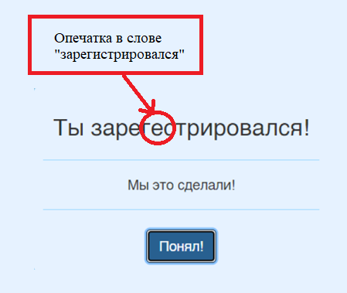
3 | Авторизация и регистрация: при установленном русском языке появляется неверное сообщение о некорректности пароля | Minor | Предусловие: установлен русский язык 1.Открыть вкладку авторизации или регистрации 2. Заполнить поле "Пароль (Password)" - 12345 3. Заполнить остальные поля 4. Нажать на кнопку "Войти" ("Зарегистрироваться") | Вывод ошибки "Пароль должен быть не менее 5 символов" | Вывод ошибки "Пароль должен быть не менее 6 символов" | 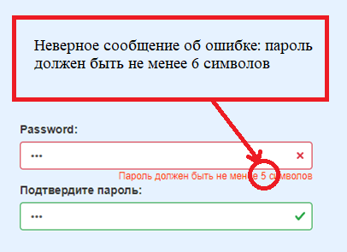 | REQEM-9, REQEM-10
4 | Авторизация и регистрация: при установленном русском языке не переведено поле Пароль | Minor | Предусловие: установлен русский язык 1. Открыть вкладку регистрации или авторизации | Поле для ввода пароля называется "Password" | Поле для ввода пароля называется "Пароль" | 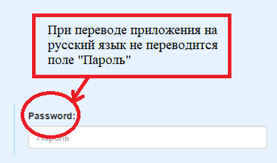
5 | Расчёт кредита: неверный расчёт ежемесячной и общей сумму выплат | Critical | 1. Открыть вкладку "Расчёт кредита" 2. В поле "Желаемая сумма" ввести 142000. 3. В поле "Количество месяцев" ввести 12. 4. В поле "Процентная ставка" ввести 5.5. 5. Нажать на кнопку "Посчитать" | Результаты расчёта: Ежемесячный взнос:12,484.167 Сумма к выплате: 149,810.000 | Результаты расчёта: Ежемесячный взнос: 12,188.82 Сумма к выплате: 146, 265.88 | 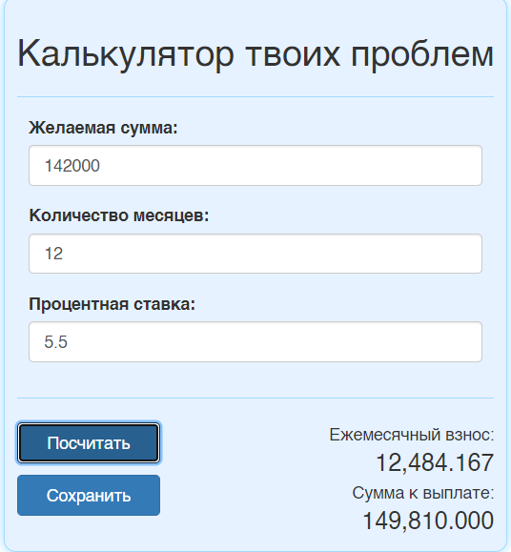
6 | Расчёт кредита: в поле "Желаемая сумма" можно ввести ненатуральное число | Major | 1. Открыть вкладку "Расчёт кредита" 2. В поле "Желаемая сумма" ввести отрицательное число 3. Заполнить поля "Количество месяцев" и "Процентная ставка" 4. Нажать на кнопку "Посчитать" | Система производит расчёт, игнорируя минус | Сообщение об ошибке "Желаемая сумма должна быть больше 0" | 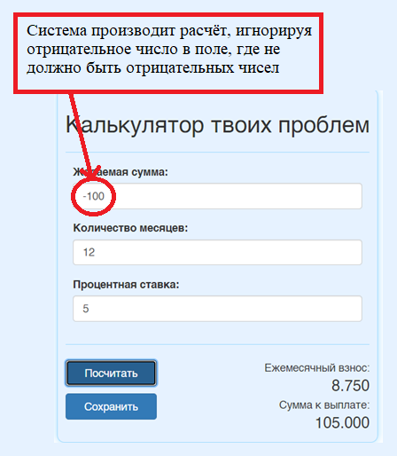 | REQEM-1
7 | Расчёт кредита: в поле "Количество месяцев" можно ввести ненатуральное число | Major | 1. Открыть вкладку "Расчёт кредита" 2. В поле "Количество месяцев" ввести отрицательное число 3. Заполнить поля "Желаемая сумма" и "Процентная ставка" 3. Нажать на кнопку "Посчитать" | Система производит расчёт, игнорируя минус | Сообщение об ошибке "Количество месяцев должно быть больше 0" | 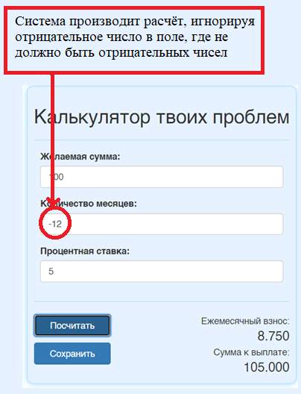 | REQEM-2
8 | Расчёт кредита: в поле "Процентная ставка" можно ввести ненатуральное число | Major | 1. Открыть вкладку "Расчёт кредита" 2. В поле "Процентная ставка" ввести 0 3. Заполнить поля "Количество месяцев" и "Желаемая сумма" 4. Нажать на кнопку "Посчитать" | Сайт зависает | Сообщение об ошибке "Процентная ставка должна быть больше 0" |  | REQEM-3
9 | Сохранение кредита: при выборе чекбокса "Выслать мне на почту" результат не отправляется на почту | Major | Предусловие: пользователь авторизован 1. Открыть вкладку "Расчёт кредита" 2. Заполнить поля "Желаемая сумма", "Количество месяцев", "Процентная ставка" 3. Нажать на кнопку "Посчитать" 4. Нажать на кнопку "Сохранить" 5. В появившемся окне ввести имя кредита 6. Поставить галочку в чекбоксе "Выслать мне на почту" 7. Нажать на кнопку "Сохранить" | Результат не высылается на почту | Результат расчёта отправляется на почту |  | REQEM-7
10 | Расчёт кредита: после сохранения кредита заполненные поля становятся некорректными | Average | Предусловие: пользователь авторизован 1. Открыть вкладку"Расчёт кредита" 2. Заполнить поля "Желаемая форма", "Количество месяцев", "Процентная ставка" 3. Нажать на кнопку "Посчитать" 4. Нажать на кнопку "Cохранить" 5. Ввести название кредита 6. Нажать на кнопку "Cохранить" 7. Изменить данные в любом заполненном поле 8. Нажать кнопку "Расчитать" | Появляются сообщения о некорректности данных в неизмененных полях | Система производит и показывает результат нового кредита | 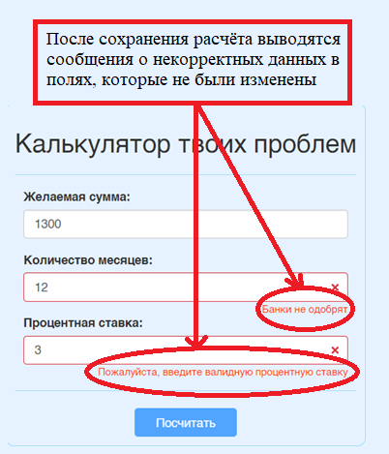
11 | Расчёт кредита: при установленном русском языке не переведен текст в поле ввода | Minor | 1. Открыть вкладку"Расчёт кредита" 2. В правом верхнем углу окна нажать на меню "Язык" 3. Выбрать русский язык в выпадающем меню | Текст в поле ввода количества месяцев: "Enter months count" | Текст в поле ввода количества месяцев: "Введите количество месяцев" | 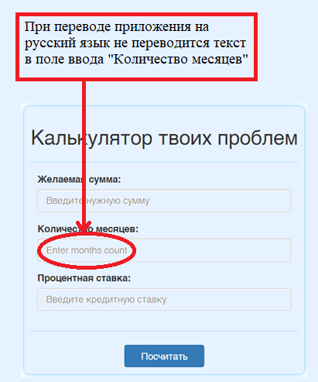
12 | Расчёт кредита: при установленном белорусском языке не переведено сообщение о некорректном вводе | Minor | 1. Открыть вкладку"Вылiчэнне крэдытаў" 2. Ввести буквы в поле "Колькасьць месяцаў" 3. Нажать на кнопку "Палiчыць" | Появляется сообщение "Please enter valid months count" | Появляется сообщение "Калі ласка, увядзіце валідную колькасць месяцаў" | 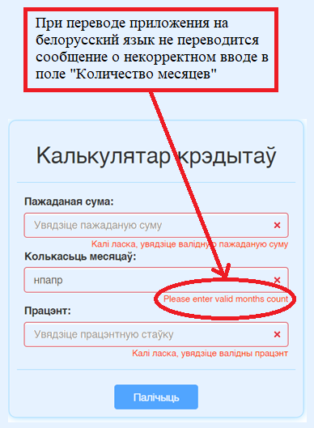 | REQEM-4
13 | Расчёт кредита: в выпадающем меню "Язык" при выбранном русском языке некорректно написаны языки | Minor | Предусловие: установлен русский язык 1. Открыть вкладку "Расчёт кредита" 2. Открыть меню"Язык" | Названия языков: "Беларусский" и "rусский" | Название языков: "Белорусский" и "Русский" | 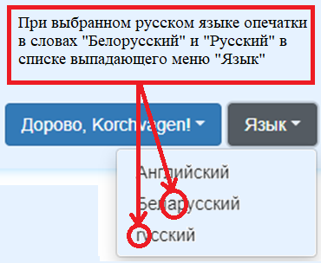
14 | Рачёт кредита: в выпадающем меню "Язык" при выбранном русском языке некорректно написаны языки | Minor | Предусловие: установлен белорусский язык 1. Открыть вкладку "Расчёт кредита" 2. Открыть меню"Мова" | Название языка: "Russian" | Название языка:"Руский" | 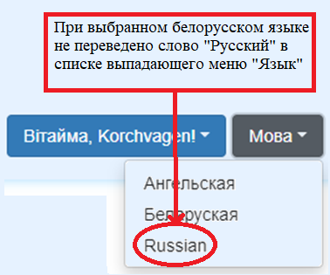
15 | Расчёт кредита: неверное название кнопки выпадающего меню "Дорово, имя пользователя" | Minor | Предусловие: установлен русский язык и пользователь авторизован 1. Открыть вкладку "Расчёт кредита" | Название кнопки "Дорово, Korchvagen" | Название кнопки "Привет, Korchvagen" | 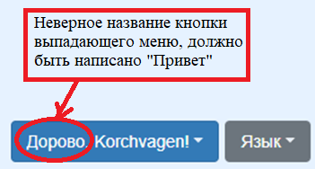
16 | Расчёт кредита: неверное название вкладки в выпадающем меню "Дорово, имя пользователя" | Minor | Предусловие: установлен русский язык 1. Открыть вкладку "Расчёт кредита" 2. Открыть меню "Дорово, имя пользователя" | Название вкладки: "Мои проблемы" | Название вкладки: "Мои расчёты" | 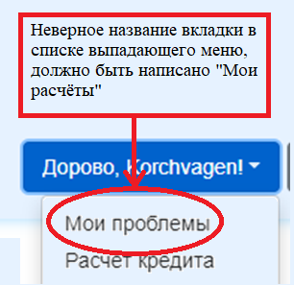
17 | Мои кредиты: неверное название таблицы "Мои проблемы" | Minor | Предусловие: установлен русский язык 1. Открыть вкладку "Мои проблемы" | Название таблицы "Мои проблемы" | Название таблицы "Мои расчёты" | 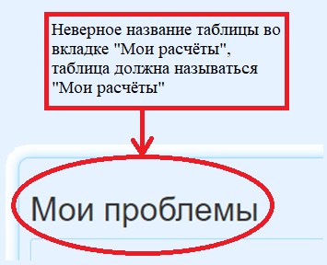
18 | Мои кредиты: не осуществляется поиск | Average | 1. Открыть вкладку "Мои проблемы" 2. Ввести в поиск название одного из сохраненных кредитов на русском языке | Сообщение "Нет кредитов, нет проблем :)" | Отображаются кредиты, имеющие в названии искомую подстроку | 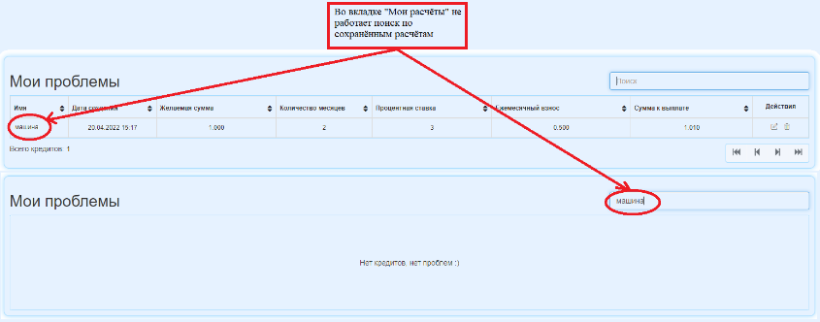 | REQEM-11
19 | Мои кредиты: при установленном белорусском языке не переводится сообщение о количестве кредитов | Minor | Предусловие: установлен белорусский язык 1. Открыть вкладку "Мае крэдыты" | Сообщение под таблицей "Total credits count" | Сообщение под таблицей "Агульная колькасць крэдытаў"
20 | Мои кредиты: при нажатии на кнопку "Удалить" кредит не удаляется | Major | Предусловие: пользователь авторизован 1. Открыть вкладку "Мои проблемы" 2. В представленной таблице в столбце "Действия" нажать на значок корзины 3. В открывшемся окне подтвердить действие | Кредит остаётся в таблице кредитов | Кредит удаляется из таблицы кредитов |  | REQEM-13
21 | Изменение кредита: нельзя изменить данные, оставив прежнее название кредита | Average | Предусловие: пользователь авторизован 1. Открыть вкладку "Мои проблемы" 2. В представленной таблице в столбце "Действия" нажать на значок редактирования 3. В открывшемся окне внести новые данные, оставив прежнее имя кредита 4. Нажать на кнопку "Посчитать" 5. Нажать на кнопку "Сохранить" | Нельзя сохранить отредактированный кредит, оставив прежнее название | Можно сохранить отредактированный кредит, не меняя название | 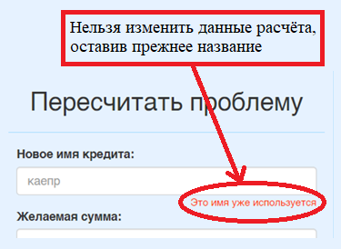 | REQEM-13

